Mockups
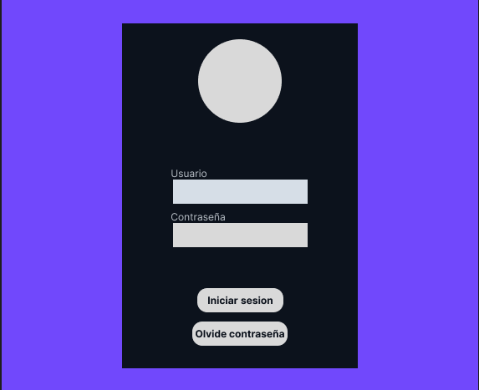
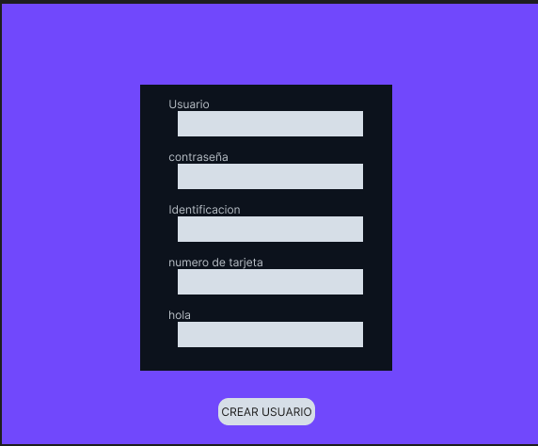
P0 |  | P1
 | P0 | P1

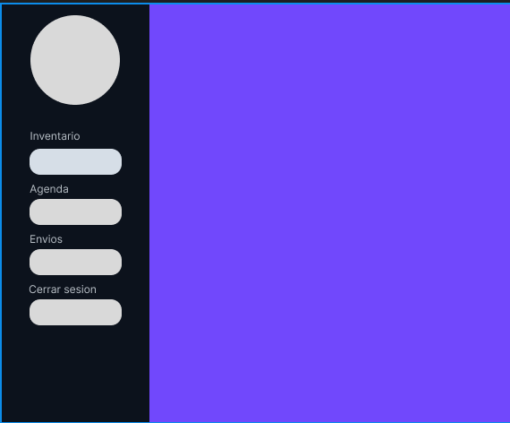
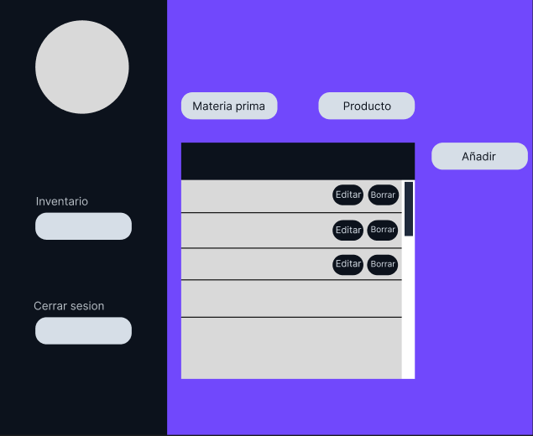
 |  | P2 | P3
 |  | P2

Estados
APP: CRONOMETRO - DIAGRAMA DE ESTADOS DE XXXX

Crono inactivo
incrementa
 |  |  |  |  | btnIP |  |  | tic
contando
inicial
 |  | btnCrono |  |  |  | btnDR
 |  |  | btnAtras

parado
vuelta
 |  |  |  |  |  |  |  |  | btnVuelta
 |  |  |  | btnDR |  |  | btnIP
 | btnTimer

pausado
 |  |  |  | btnAtras |  |  |  | btnIP

 |  |  |  |  |  | btnDR

detenido
 |  |  |  |  |  |  | btnAtras
 |  |  |  |  |  |  | btnReiniciar

activo
timer inactivo
 |  |  |  |  |  |  | btnIP
 | btnAtras
 |  |  | btnIP
 |  |  |  |  |  |  | btnIP

 |  |  |  |  | btnReiniciar |  | tic

decrementa
programando
 |  |  |  | btnReiniciar
alarma

 |  |  |  |  |  |  |  | contador=0

 |  |  | btnAtras

